Feuil1
 | Artiste
Pièce | Caractéristique | Ordi | Prix
Carte mère | Modèle | ASUS (ROG Strix B550-A) | 199.99 $
 | Facteur de forme | ATX
 | Qtité max DRAM | 128g
 | # de fentes DRAM | 4
 | Socket CPU | AM4
 | Contrôleur (chipset) | AMD B550
 | Marque BIOS | Asus
 | Wifi intégré? | non
 | Ethernet intégré? | 2,5g/s
Dram | Modèle | OLOy OWL 64GB | 233.99 $
 | Nom du module (type de mémoire) | DDR4 3200
 | Nb de barrettes | 2
 | Quantité totale | 64
Écran | Modèle | LS24A336NHNXZA | 163.50 $
 | Résolution | 1920x1080
 | Profondeur | 16.7 Million
 | Luminosité | 250 cd/m²
 | Connecteur | HDMI
CPU | Modèle | AMD (Ryzen 5) - Processeur 5600G 6 cœurs | 159.99 $
 | # de coeurs | 6
 | Fréquence | 3,90 GHz
 | Cache L1 + L2 | L2 3mo + L3 16mo
 | GPU intégré
 | Jeu instruction | MMX EMMX SSE SSE2 SSE3 SSSE3 SSE4.1 SSE4.2 SSE4a AVX AVX2 ABM BMI1 BMI2 FMA3 AES RdRand SHA ADX F16C
Disque dur | Modèle | Fanxiang S101 512GB | 37.99 $
 | Type (SSD, rotatif...) | ssd
 | Capacité | 500
 | Vitesse rotation | 550mb/s
graphique | Modèle | BLACK FRIDAY DEAL GIGABYTE Gaming GeForce RTX 3070 Ti 8GB GDDR6X PCI Express 4.0 ATX Video Card GV-N307TGAMING OC-8GD | 879.99 $
 | Qtité mémoire | 8GB
 | Types conn. Écran | 2 x HDMI et 2 x Display port
 | Résolution et profondeur | 7680 x 4320
Réseau | Modèle
 | Ethernet?
 | Wifi?
 | Taux de transfert | 2,5g/s
Total |  |  | 1,675.45 $

 |  |  | Reste 824,55

 | Gamer
Pièce | Caractéristique | Ordi | Prix
Carte mère | Modèle | Asus ROG Strix B550-F Gaming WiFi II AMD AM4 (Ryzen 3ème génération) Carte mère ATX Gaming (PCIe 4.0, WiFi 6E, LAN 2,5 Go, mémoire flash BIOS, HDMI 2.1, en-tête RVB adressable Gen 2 et synchronisation Aura | 268.98 $
 | Facteur de forme | ATX
 | Qtité max DRAM | 128
 | # de fentes DRAM | 4
 | Socket CPU | Socket AM4
 | Contrôleur (chipset) | AMD B550
 | Marque BIOS | Asus
 | Wifi intégré? | oui
 | Ethernet intégré? | oui
Dram | Modèle | Patriot Viper Steel PVS432G320C6K Kit DDR4 32 Go (2 x 16 Go) 3200 MHz | 107.99 $
 | Nom du module (type de mémoire) | DDR4
 | Nb de barrettes | 2
 | Quantité totale | 32go
Écrans | Modèle | Dell 24 Monitor - SE2422H | 2 X 119.99$
 | Résolution | 1920 x 1080
 | Profondeur | 16.7 million
 | Luminosité | 250 cd/m²
 | Connecteur | Hdmi et DVI
CPU | Modèle | AMD Ryzen 7 5700G | 250.51 $
 | # de coeurs | 8
 | Fréquence | 4,6 GHz
 | Cache L1 + L2 | 4MB de cache l2
 | GPU intégré | oui
 | Jeu instruction | MMX EMMX SSE SSE2 SSE3 SSSE3 SSE4.1 SSE4.2 SSE4a AVX AVX2 ABM BMI1 BMI2 FMA3 AES RdRand SHA ADX F16C
Disque dur 1 | Modèle | Seagate Bare Drives BarraCuda ST1000DMZ10/DM010 Disque dur interne 1 To SATA 3,5" 6 Go/s 7200 tr/min 64 Mo de cache pour ordinateur de bureau et PC | 64.99 $
 | Type (SSD, rotatif...) | disque dur rotatif
 | Capacité | 1T
 | Vitesse rotation | 6go/s
Disque dur 2 | Modèle | Seagate Bare Drives BarraCuda ST1000DMZ10/DM010 Disque dur interne 1 To SATA 3,5" 6 Go/s 7200 tr/min 64 Mo de cache pour ordinateur de bureau et PC | 64.99 $
 | Type (SSD, rotatif...) | disque dur rotatif
 | Capacité | 1T
 | Vitesse rotation | 6go/s
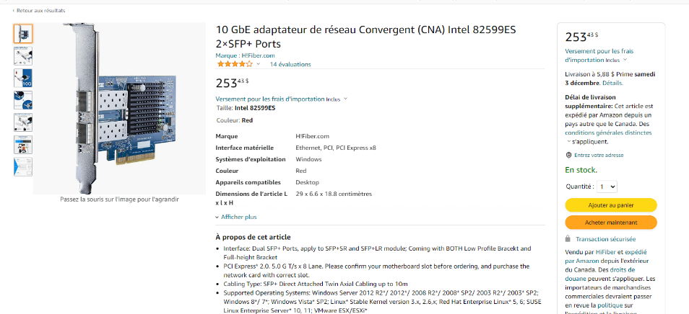
graphique | Modèle | GTX 1060 GDDR5 Carte graphique double ventilateur 4K HDR 8008 MHz pour GTX 1060 6 Go | 2 X 256,16$
 | Qtité mémoire | 6go
 | Types conn. Écran | hdmi, display port, dvi-d
 | Résolution et profondeur | aucune information
Réseau | Modèle | 10 GbE adaptateur de réseau Convergent (CNA) Intel 82599ES 2×SFP+ Ports | 253.43 $
 | Ethernet? | oui
 | Wifi? | non
 | Taux de transfert | 10gb ou 2 X 5
Total |  |  | 1,763.19 $

 |  |  | reste 236,81$

